Příloha Sucho
PŘÍLOHA S - POSOUZENÍ SUCHO Přílohu vyplňte v případě, že vaše provozovna není připojena na veřejný vodovod a využívá vlastní zdroj povrchové, podzemní nebo srážkové vody.
Název firmy (Pro fyzickou osobu vyplňtě jméno a příjmení) |  | IČO

Název projektu

Jaký zdroj vody ve vaší provozovně používáte? (Níže vyberte všechny zdroje) | Jaký je podíl zdroje na celkové spotřebě (%)? | Koeficient ohrožení suchem - klikněte na mapu níže, vyberte vaši oblast a opiště hodnotu koeficientu. | Hodnota faktoru ohrožení (Dopočítá se automaticky)
Vyberte ze seznamu |  |  | 0
Vyberte ze seznamu |  | 4 | 0
Vyberte ze seznamu |  |  | 0

 |  | ↓ Mapa ohrožení suchem Klikněte na mapu (Jednotlivé obce jsou čitelné po zvětšení)
Celkové hodnocení projektu
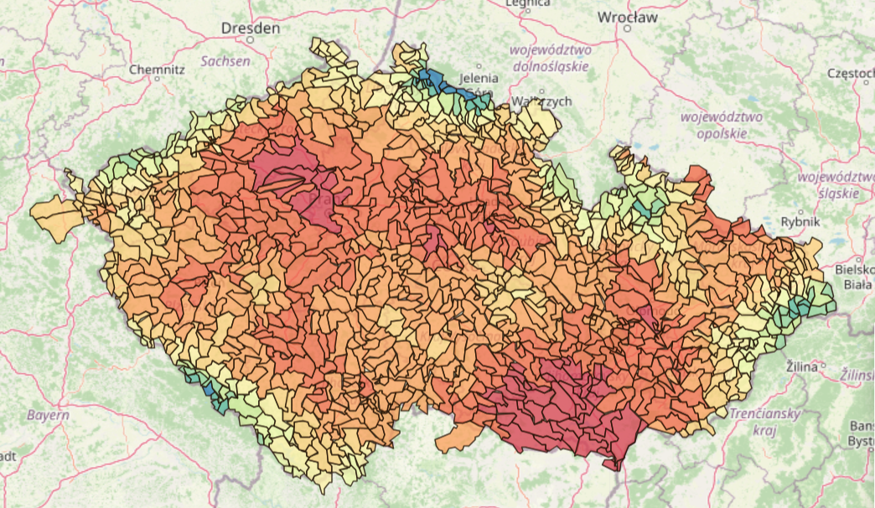
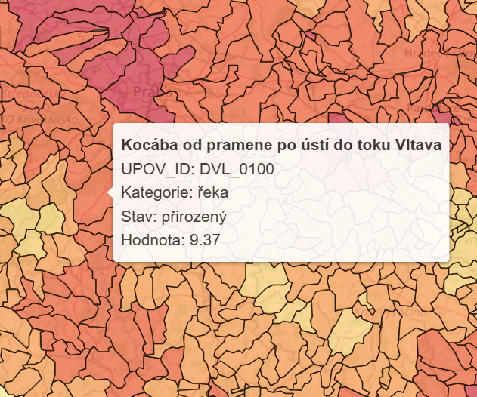
Koeficient ohrožení suchem
NEJSOU VYPLNĚNA DATA

Datum | 15 | Podpis žadatele

